Plán
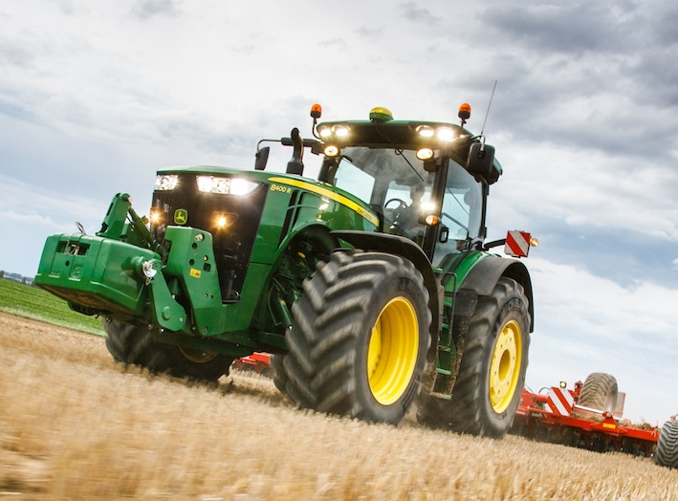
Plán pracovných operácií

Priezvisko, Meno | Strojová súprava | Operácia | Zmena | Info | Linka | Stredisko | Oblasť
 | Silový stroj
Priezvisko, Meno | Silový stroj | Operácia | Zmena | Info | Linka | Č | Oblasť
Katona Ladislav | Caterpillar | p. teleskopickým nakladačom |  |  | 1 | Baka | Západ
Papp Ignác | Claas Lexion 560 | zber kukorice |  |  | 1 | Baka | Západ | Dátum: | 2023-09-25
Bazsó Erik | Claas Lexion 670 | zber kukorice |  |  | 1 | Baka | Západ | Info: | Plán závisí od počasia
Kosár Zoltán | JD6195R + EB CS1000 | šrotovanie |  |  | 1 | Baka | Západ | Vypracoval: | Bihercz Gábor
Posvanc Ivan | NH7250 + Umega SPC | preprava do 20t |  |  | 1 | Baka | Západ | aktivne pracujuci | 42
Kováts Ondrej | NH7040 + Eurobagging | vakovanie |  |  | 1 | Baka | Západ | dovolenka | 0
Ludovit Fekete | Claas Lexion 770 TT | zber slnečničnice |  |  | 2 | Dolný Štál | Západ | lekarske vysetrenie | 0
Nagy Zoltán DS | JD8370R + Horsch Titan | preprava od 21t |  |  | 2 | Dolný Štál | Západ | PN | 1
Lörinczi Tibor | JD8400R + V. Rapid | sejba h. obilnín |  |  | 3 | Dolný Štál | Západ | externe sluzby | 3
Varga Ján | JCB 531 70 | p. teleskopickým nakladačom |  |  | 3 | Dolný Štál | Západ | volno | 0
Szöcs Robert | JD8345R + Lemken | sejba h. obilnín |  |  | 4 | Orechova Poton | Západ | školenie | 0
Csánó Zsolt | Dieci Agri Plus | p. teleskopickým nakladačom |  |  | 5 | Velké Blahovo | Západ | Spolu | 49
Gergely Sándor | JD8410R + V. Spirit | sejba h. obilnín |  |  | 5 | Velké Blahovo | Západ
Domján László | Claas Lexion 770 TT | príprava stroja |  |  |  | Orechova Poton | Západ
Kürti Imrich | Claas Lexion 770 TT | príprava stroja |  |  |  | Orechova Poton | Západ
Németh Karol | Samson | príprava stroja |  |  |  | Orechova Poton | Západ
Zavarcsik Ján | Claas Jaguar 870 | príprava stroja |  |  |  | Orechova Poton | Západ
Horváth Ladislav | JD8320R | príprava stroja |  |  |  | Dolný Štál | Západ
Varga Žigmund | JD6215R + Samson | príprava stroja |  |  |  | Orechova Poton | Západ
Narancsik Alexander | JCB 531 70 | p. teleskopickým nakladačom |  |  |  | Dolný Štál | Západ
Pukkai Ľudovít | JD6140M + Jeantil | príprava stroja |  |  |  | Orechova Poton | Západ
Farkas Ján | JD6195R | príprava stroja |  |  |  | Orechova Poton | Západ
Szokol Roland | JD8320R | príprava stroja |  |  |  | Dolný Štál | Západ
Molnár Peter | Claas Axion 830 + Joskin | príprava stroja |  |  |  | Velké Blahovo | Západ
Ozsvald Jozsef |  | ost. Manulaná práca |  |  |  | Dolný Štál | Západ
Ozsvald Ottó |  | ost. Manulaná práca |  |  |  | Dolný Štál | Západ
Jakab Máté | JD8320R + Kuhn RM | mulčovanie |  |  |  | Dolný Štál | Západ
Szakács Zoltán | JD8320R + Kuhn RM | mulčovanie |  |  |  | Orechova Poton | Západ
Varga Norbi | JCB 427 AG | príprava stroja |  |  |  | Orechova Poton | Západ
Mozgay Michal | Iveco + Schmitz | kamionova preprava |  |  |  | Orechova Poton | Západ
Varga Ladislav |  | ost. Manulaná práca |  |  |  | Orechova Poton | Západ
Nagy Zoltán |  | dielna |  |  |  | Baka | Západ
Pónyic Dezider | Case IH 620 + V. Top Down | kyprenie |  |  |  | Dolné Saliby | Západ
Szabó František |  | dielna |  |  |  | Baka | Západ
Németh Štefan |  | dielna + nákup ND |  |  |  | Orechova Poton | Západ
Daragics Róbert | JD9620RX + V. Top Down | kyprenie |  |  |  | Dolný Štál | Západ
Csémi Károly | Dieci Agri Plus | p. teleskopickým nakladačom |  |  |  | Dolné Saliby | Západ
Racsak Štefan |  | dielna |  |  |  | Orechova Poton | Západ
Makó Peter | NH8040 + Lemken | diskovanie |  |  |  | Dolný Štál | Západ
Zsalkovics Ondrej | Claas Axion 830 + Joskin | príprava stroja |  |  |  | Orechova Poton | Západ
Szocs Lászlo |  | dovolenka |  |  |  | Jurová | Západ
Lelkes Vojtech |  | dovolenka |  |  |  | Dolné Saliby | Západ
Denis Oravec |  | dovolenka |  |  |  | Dolný Štál | Západ
Méry Peti | Iveco + Schmitz | kamionova preprava |  |  |  | Dolné Saliby | Západ
Takács Ladislav |  | PN |  |  |  | Orechova Poton | Západ
Vanya Gabriel | PN | PN |  |  |  | PD Tvrdošovce | Západ
Szlávik Árpád | DIELNA | OPRAVA T.R NAVES UMEGA |  |  |  | PD Tvrdošovce | Západ
Mészáros Roland | DIELNA | OPRAVA |  |  |  | PD Tvrdošovce | Západ | Dátum: | 2023-09-25
Vincze Ladislav | PN | PN |  |  |  | PD Tvrdošovce | Západ | Info: | Plán závisí od počasia
Bugyik František | PN | PN |  |  |  | PD Tvrdošovce | Západ | Vypracoval: | Szépe
Brenkus Sefan | DIELNA | OPRABA TR.PRIVES BRANTNER |  |  |  | PD Tvrdošovce | Západ | aktivne pracujuci | 8
Hanczko Gabriel | CASE PUMA 180 + MULCOVAC | MULCOVANIE |  |  |  | PD Tvrdošovce | Západ | dovolenka | 2
Vanya Štefan | ZETOR 7011 | VINOHRAD |  |  |  | PD Tvrdošovce | Západ | lekarske vysetrenie | 0
Oláh Aladár | DOVOLENKA | DOVOLENKA |  |  |  | PD Tvrdošovce | Západ | PN | 5
Juraj Balogh | PN | PN |  |  |  | PD Tvrdošovce | Západ | externe sluzby | 0
Juraj Vaszko | MANUALNA PRACA | OV.SAD |  |  |  | PD Tvrdošovce | Západ | volno | 0
Alexander Pinter | PN | PN |  |  |  | PD Tvrdošovce | Západ | školenie | 0
Mészáros Juraj | DIELNA | OPRAVA |  |  |  | PD Tvrdošovce | Západ | Spolu | 15
Buják Štefan | DIELNA | OPRAVA SLNEC. ADAPTER |  |  |  | PD Tvrdošovce | Západ
Harangozo Peter | DOVOLENKA | DOVOLENKA |  |  |  | PD Tvrdošovce | Západ
Antalík Martin | Xerion 5000 + TopDown | údržba + kyprenie | denná |  |  | Tomášovce | Stred
Bódi Tomáš | NH TM190 + Eurobagging | vakovanie CCM | denná |  |  | Tomášovce | Stred
Borik Tomáš | JCB | údržba + výmena kolies | denná |  |  | Tomášovce | Stred
Dobiáš Juraj | Mega 360 | oprava | denná |  |  | Tomášovce | Stred | Dátum: | 2023-09-25
Kubaliak Peter | Axion 930 + Terasem | údržba + prípadne sejba raže | nočná |  |  | Tomášovce | Stred | Info: | Plán závisí od počasia
Malatinec Kamil | CAT nakladač | údržba + pri sejbe nakladanie UH a osiva | denná |  |  | Tomášovce | Stred | Vypracoval: | Jozef Kralina
Oravec Emil | JD6190 + Kuhn Axis | údržba + príp. rozmetať UH | denná |  |  | Tomášovce | Stred | aktivne pracujuci | 19
Rišavý Vladimír | Arion 530 + Zaslaw + PronarT6 | vývoz UH a osiva, prevoz dobytka | denná |  |  | Tomášovce | Stred | dovolenka | 0
Stupár Branislav | JD8270 + Umega | odvoz siláže +odvoz CCM | nočná |  |  | Tomášovce | Stred | lekarske vysetrenie | 0
Šichta Igor | Nakladač Dieci | nakladanie CCM do vakovača | denná |  |  | Tomášovce | Stred | PN | 0
Zvara Ján | JD6190 + Mega | odvoz rez. Slamy + CCM od kombajnov | denná |  |  | Tomášovce | Stred | externe sluzby | 0
Juraj Juríček | Mega 360 | oprava | denná |  |  | Tomášovce | Stred | volno | 0
 |  |  | denná |  |  | Tomášovce | Stred | školenie | 0
Zoltán Czókoly | JD8330 | mechanické práce | denná |  |  | Dubovec | stred | Spolu | 19
Orosz Kristián | claas arion 630+mega | preprava od 15t do 20t | denná |  | 119 | Dubovec | Stred
Pataky Peter | NH TM190+umega | preprava od 15t do20t | denná |  | 119 | Dubovec | Stred
Szitai Koloman | JD8330 | mechanické práce | denná |  |  | Dubovec | Stred
Šinglár Peter | NHts100+bss12 | preprava od 10t do 15t | denná |  | 116 | Dubovec | Stred
Köböl Ján | NHCS660 | zber kukurice s drtením | denná | tomasovce |  | Dubovec | Stred
Árvai Vojtech | JD6215+Umegaagro | preprava od 15t do 20t | denná |  | 119 | Dubovec | Stred
 |  |  | denná
 |  |  | denná
Ulický1 | claas lexion | zber h. obilnín s drtením | denná |  | 103
Košel Ladislav | JCB-príves | mech.páce | denna |  |  | Bracovce | Východ
Molčan František | JD6150-rozmetadlo | mech.páce | denna |  |  | Družstevná pri Hornáde | Východ
Fecák Milan | JD6170-cisterna | mech.páce | denna |  |  | Bracovce | Východ | Dátum: | 2023-09-25
...

